Sheet1
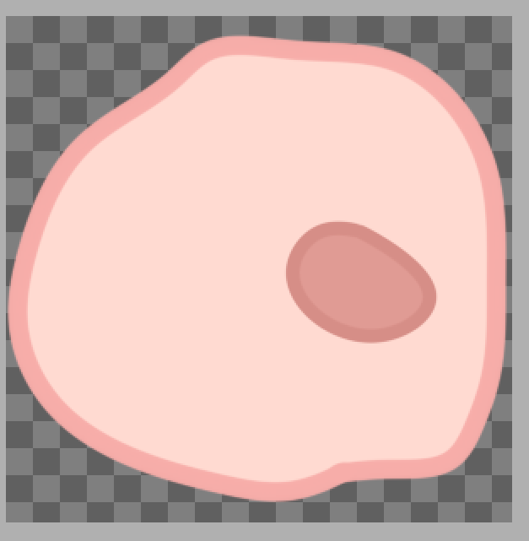
鸟
候鸟的样子设计可以百度一下国内候鸟种类 这边给出几种 具体是什么美工选择就好
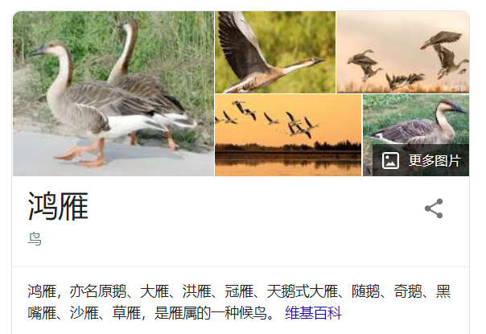
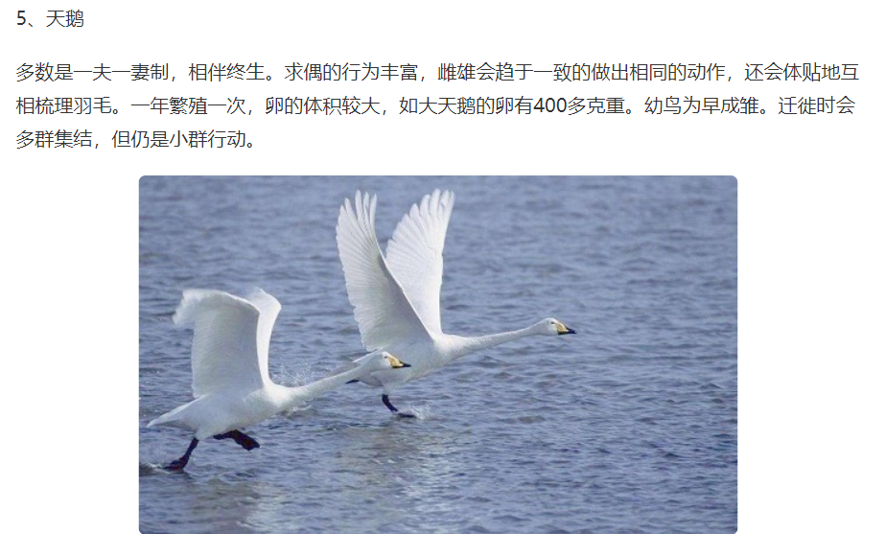

总体风格
纸片风会比较好 不用塑造把控得主 不过具体看美工选择
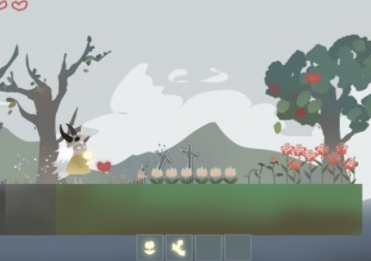
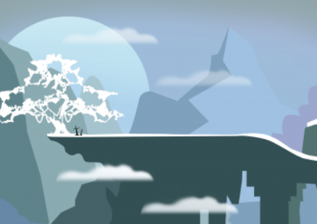

场景模块化
把场景所有物体都先拆成一小件一小件的 把所有素材模块化 这样就能用同样的模块拼出不同的素材 场景靠元素拼装就好了

拿这个图为例
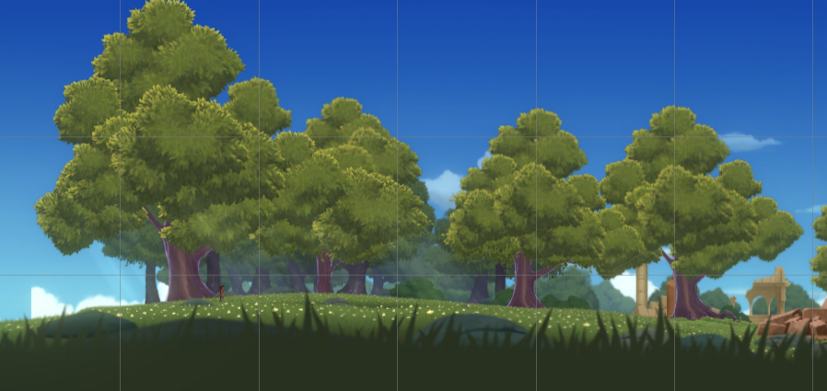

把这个图拆分后是这个样子的
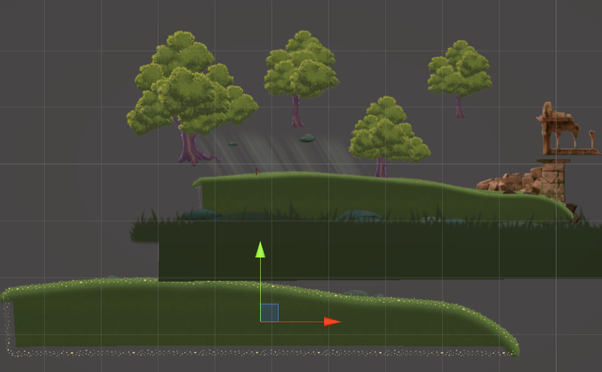

而树木又是由多个模块构成的 弄不同样式的树木会省挺多时间的
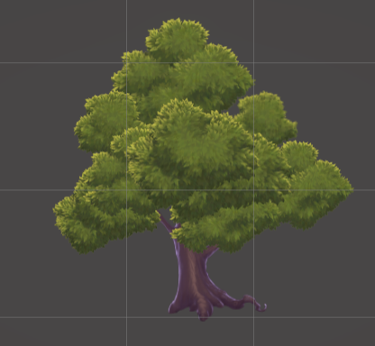

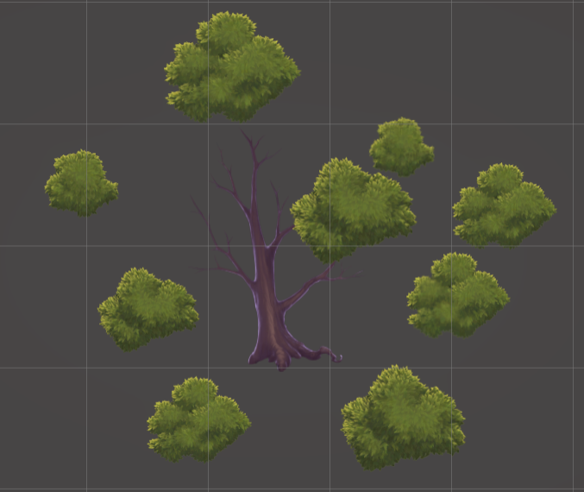

地形
游戏内部地形是程序这边拉制的 所以你要输出的地形素材只是简单的纹理就好了
但美工那边依然保留地形具体的样式 好在后期搭场景的时候可以参考



场景
场景美工那边在所有模块完成后就可以开始设计一下了 程序会照着美工搭好的场景去做

输出素材
尽量向下面的图一样减少多余的宽和高

